Pinout
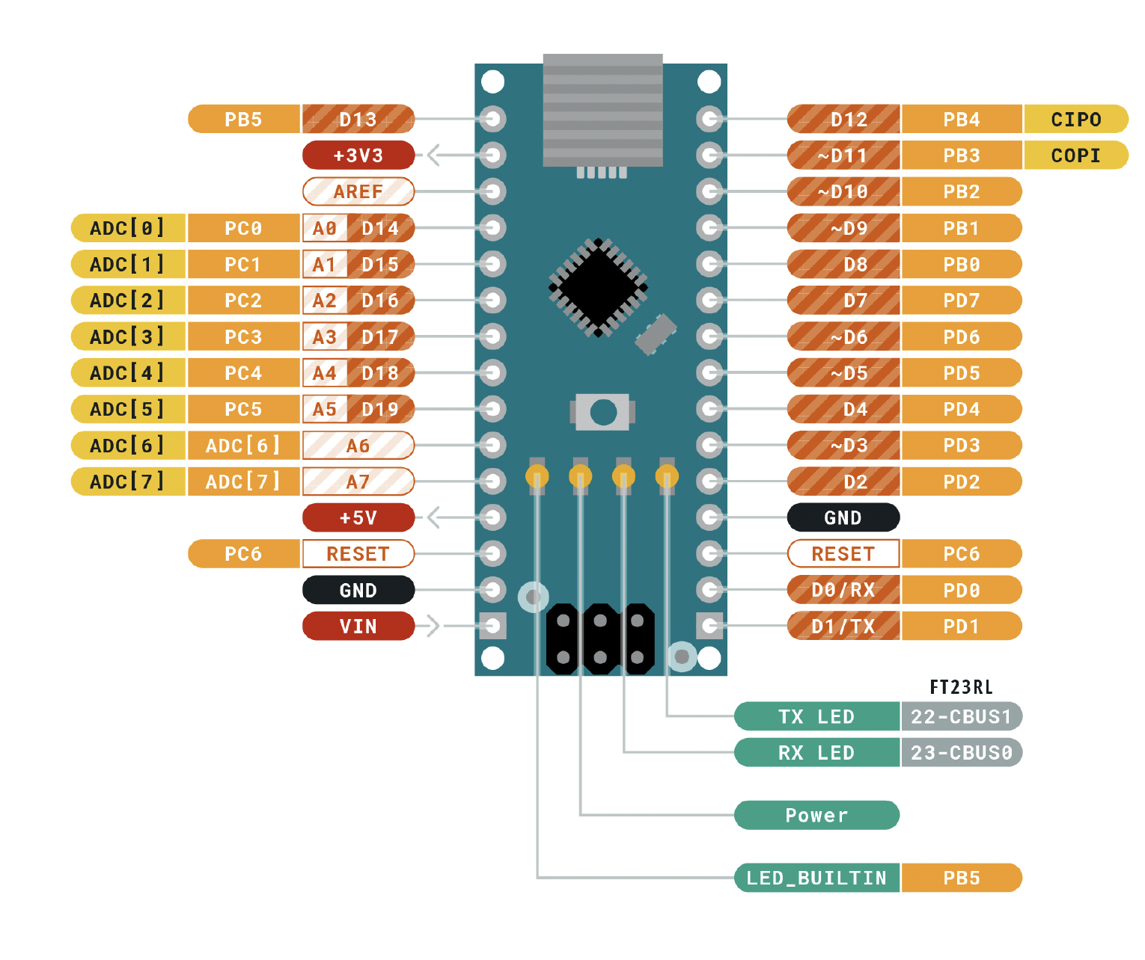
 |  | ATMEGA328P Pinout

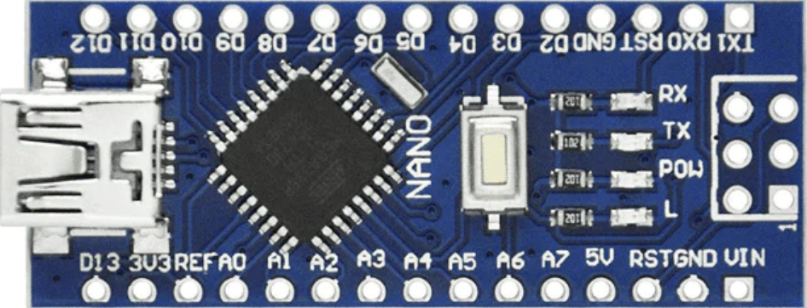
 |  | Función |  |  |  |  | Función
 |  | LEDS RELOJ | PB5 | D13 | D12 | PB4 | BUSSER
Entradas | Descripción |  | 3V3 |  | D11 | PB3 | TRS4
 |  |  | REF |  | D10 | PB2 | TRS3
 |  | BTN MODO | PC0 | A0 | D9 | PB1 | TRS2
 |  | BTN INC | PC1 | A1 | D8 | PB0 | TRS1
Salidas |  | BTN DEC | PC2 | A2 | D7 | PD7
 |  | LED 1 | PC3 | A3 | D6 | PD6 | Dis A
 |  | LED 2 | PC4 | A4 | D5 | PD5 | Dis B
 |  | LED 3 | PC5 | A5 | D4 | PD4 | Dis C
 |  |  | ADC 6 | A6 | D3 | PD3 | Dis D
 |  |  | ADC 7 | A7 | D2 | PD2 | Dis E
 |  | VOLTAJE | 5V |  | GND
 |  |  | PD6 | RST | RST | PC6
 |  | TIERRA | GND |  | RX | PD0 | Dis G
 |  |  | VIN |  | TX | PD1 | Dis F

